自然拼读1天2条
天数 | 时间 | 话术 | 图片 | 报名链接 | 第二句 15:40/21:20
1 | 每日10：20 | 感谢您使用我们出版社的图书，我们联合【猿辅导】申请的9元【自然拼读专项课】，适合大班-3年级！ 🔤 单词突破：告别死记硬背，见词能拼、听音能写 🗣️ 纯正发音：纠正发音不准，让孩子自信开口 📖 阅读实战：掌握3步法，轻松搞定绘本与听力 💪 9元 = 360分钟配套视频 + 5次绘本阅读实践 + 180次开口练习 + 14天专属辅导老师伴学服务 🎁 完课随机包邮到家一件：【小猿宇航员文具盒、小猿篮球、小猿转笔刀、小猿减压护脊书包、小猿手办、桶装铅笔】 要不要让孩子学习下？👇 | 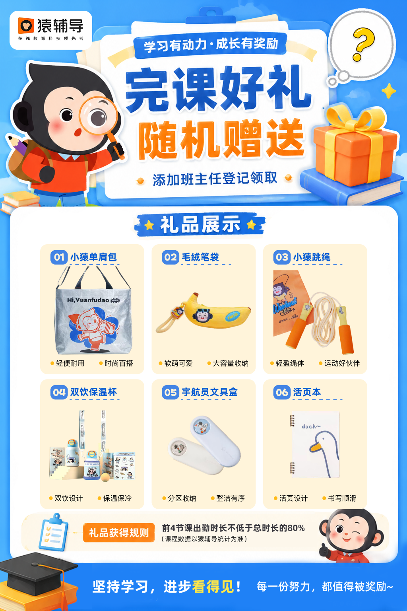 | 雷达 | 只需9元，给孩子报一个吧！猿辅导的课程内容依据新课标设计，确保孩子所学知识符合最新教育标准，帮助孩子更好地掌握英语发音与拼读核心！
2 | 每日10：20 | 宝贝家长，咱们这个“9元英语课”是支持回放的，完课随机包邮到家一件：【小猿宇航员文具盒、小猿篮球、小猿转笔刀、小猿减压护脊书包、小猿手办、桶装铅笔】🎁，实在不想您错过！ 不少家长没时间的话，也完全可以等有空的时候看回放。因为1-2年级孩子学一次可能学不会，多看几次就会了（这点真的比线下课强太多）👍 确实是我个人觉得特别好，又很适合孩子现在的阶段，所以多提醒了您一次。宝贝家长觉得可以的话，抽一分钟报名下~我立马给您登记！👇 |  | 雷达 | 总共就9块钱10节课 9毛钱一回 还能三年无限制看回放 咱们完全可以让孩子试试 我们接触的多了 真的明白 自然拼读是孩子学习英语的基础
3 | 每日10：20 | 在嘛？家长，无论学不学，给我个答复就行🤝 这也不是那种几百上千的。 9元也就是一顿早饭钱，让孩子来感受体验一下效果也是好的嘛~ 🔤 从单词到短句，带着孩子系统进行自然拼读； 📺 支持回放不用担心没时间，高效率提升孩子英语技能。 优惠马上要截止了，所以我这边和您确定一下这个名额！👇🏼 |  | 雷达 | 孩子也会压力大，作业也会拖拉、对英语也容易有畏难情绪。，所以咱们需要的不是做更多的作业 上更多的课 而是找寻一个方法 一个孩子喜欢的方式 来增加孩子学习的兴趣 恰巧这个课就是孩子喜欢的 9块钱买不到吃亏试一试 您觉得呢？
4 | 每日10：20 | 咱们猿辅导【5日自然拼读课】（专为5-12岁精心设计），只需9元，孩子特别喜欢学哟~ 学整整5天，相当于1节课才1块多。如果咱家孩子在单词发音、见词能拼、英语阅读方面需要加强的话， 【要不要让孩子试着学一下？】 ⭐我直接发您专属报名通道，不需要您点复杂的链接就能领取。您也可以直接回复数字“1”，我先发您了解一下哦！ |  | 雷达 | 家长，报名好了么？没时间可以看回放的，猿辅导作为大品牌，没有任何套路，没有其他额外收费了[爱心]
5 | 每日10：20 | 咱们这边真心不考虑花9块钱，给孩子学习一些学习方法吗？要知道现在新教材改版了，难度升级！学习就更不能死记硬背！技巧最重要，学习方法技巧肯定没有错，花9元给孩子提升一下肯定没有错的宝贝家长！ | 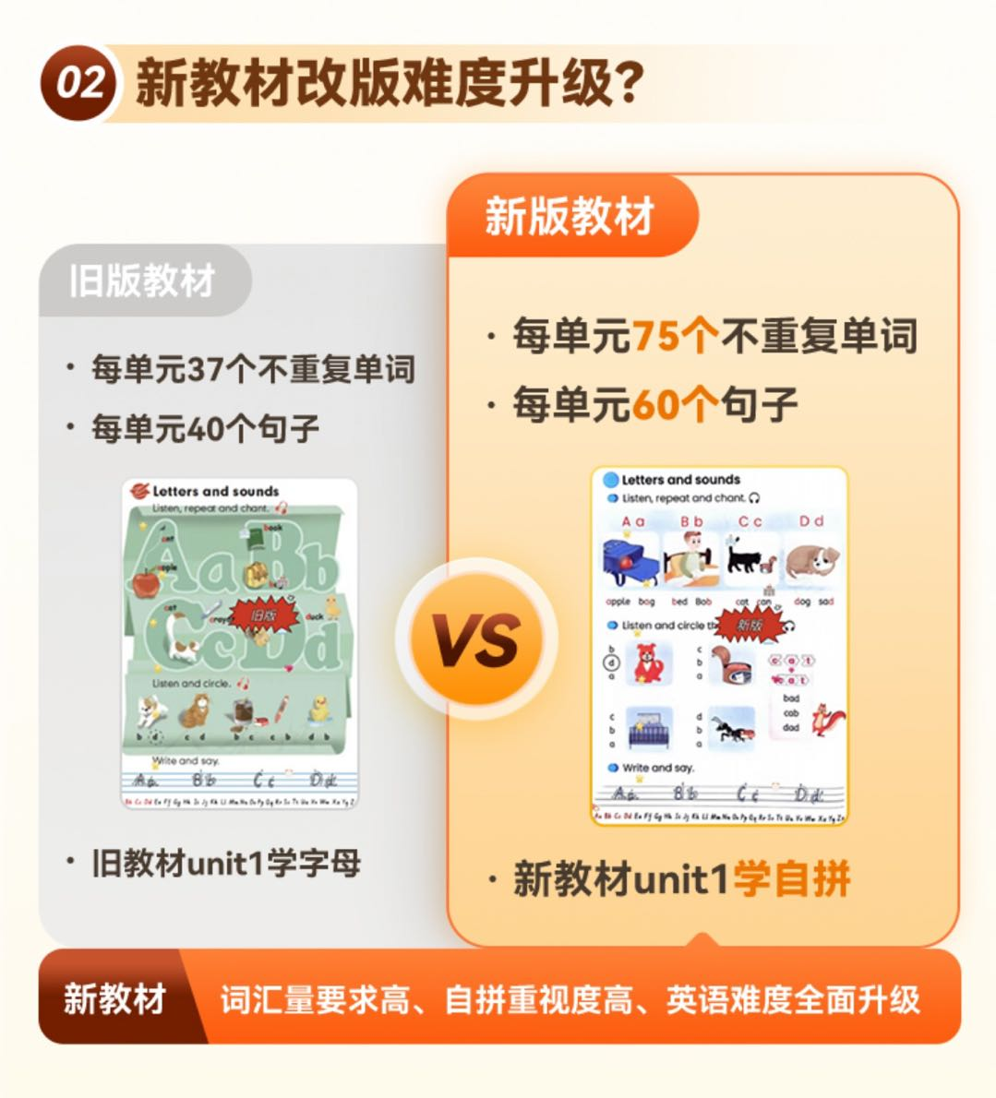 | 雷达 | 就9块钱因为划算，也希望咱家孩子也能试一试
6 | 每日10：10 | 猿辅导自然拼读特训课程： 26个字母巧记法 48个音标拼读规则 18次自拼大爆炸 12次自然拼读 5次阅读绘本实践 14天贴心服务 180次开口练习 周末直播课(12课时) 一课时30分钟 课程三年有效 以上内容仅需9元！9元！9元！ 随机包邮到家一件【小猿宇航员文具盒、小猿篮球、小猿转笔刀、小猿减压护脊书包、小猿手办、桶装铅笔】 |  | 雷达 | 说一句心里话，其实9块钱给孩子买玩具，吃零食也就没有了，但知识不一样，知识是伴随孩子的一生的 古话3岁看大，7岁看老，您要给孩子将来做打算孩子英语基础能力，学习习惯越早培养越好，您这边给孩子买了，我也好为孩子安排学习。
7 | 每日15：15 | 怕您太忙没看到消息，再跟你说一下9块钱值不值： 👇👇👇 🔶5次绘本阅读实践，提升孩子英语阅读兴趣； 🔶180次开口练习，表达提升，鼓励孩子多表达，提升口语、拼读能力； 🔶360分钟配套视频，课堂高频输出！ 🔶14天专属辅导老师伴学服务 🔶单词口语双提升，走对英语第一步！ 每天小半小时，不耽误其他课业还能学到外面学不到的阅读方法和技巧，何乐而不为呢？ 随机包邮到家一件【小猿宇航员文具盒、小猿篮球、小猿转笔刀、小猿减压护脊书包、小猿手办、桶装铅笔】 其实很简单，您回复1⭐学五天咱们看看效果就知道了 报名链接⬇️ |  | 雷达 | 总共就9块钱 10节课 不到1块钱一回 咋们完全可以让孩子试试 我们接触的多了 真的明白 理解能力是孩子学习的基础
8 | 每日10：20 | 家长，再征求一下您的意见 9元共 14天 的【英语课】，您还愿不愿意给孩子一个学习的机会啊~再不约就来不及了 其实9块钱给孩子买玩具，吃零食也就没有了，但知识不一样，知识能伴随孩子的一生的，您这边给孩子预约上，我也好为孩子安排学习。 需要的回复1，⭐今天预约，完课还加赠随机礼品一件（书包、桶装铅笔、小猿转笔刀、文具盒、哪吒手办、篮球）包邮！ |  |  | 家长，这会儿忙完了嘛，您可以忙完花一分钟预约一下，截图给我就可以哦，我这边给您发资料和赠课 一直等您麻烦看到的话回复我一下哦~[玫瑰] | 雷达
9 | 每日10：25 | 👉家长，给您推荐的9元英语课程学不学给我说一声哈[合十] 5次绘本阅读实践（180次开口练习+14个拼读组合）+14天的班主任贴心服务，[礼物]永久有效，反复回看 您给小朋友报名学习一下，好吗？ |  |  | 孩子也会压力大，作业也会拖拉。对英语失去信心，所以咱们需要的不是做更多的作业 上更多的课 而是找寻一个方法 一个孩子喜欢的方式 来增加孩子学习的兴趣 恰巧这个课就是孩子喜欢的 9块钱买不到吃亏试一试 您觉得呢？ 点击卡片报名 | 雷达
10 | 每日19：30 | 因为孩子有可能学一次可能学不会，多看几次就会了，实在不想您错过 不少家长没时间也可以空的时候看回放的（这点比线下强） 确实个人觉得好，所以多提醒了一次，宝贝家长觉得可以的话，抽一分钟预约下～我给您登记发送实物礼品 |  | 雷达 | 总共就9块钱10节课 9毛钱一回 还能三年无限制看回放 咱们完全可以让孩子试试 我们接触的多了 真的明白 理解能力是孩子学习的基础
11 | 每日15：10 | 家长，无论您预约不预约，给我个答复就行，这个课程也不是说那种上千的课程，就9元，优惠很快就截止了，所以我这边和您确定一下这个名额 完课还加赠随机礼品一件（书包、桶装铅笔、小猿转笔刀、文具盒、哪吒手办、篮球）包邮！ |  |  | 也能够明白家长的心情 对于孩子的教育还是有在考虑的。9块钱确实不是钱的问题 ，这个啊，真心是上下来百分之70的家长觉得好 我才一而再再而三的推荐的 | 雷达
12 | 每日10：25 | 啥话都说尽了🤦，行与不行咱来了信儿吧，不学也是想跟您交个朋友，我自己是教小学的，这个英语课程确实好才推荐给您，内容也支持回放，您说有什么顾虑可以和我说，9元一顿早饭钱，给孩子提升一下也是好的呀家长。
13 | 每日10：30 | 家长您好，看你没有回复这个也能够理解，平时真的也都是挺忙的，因为真的是不想咱们错过学的内容，9块钱真的不贵，如果是时间问题的话咱们学习时间是根据孩子时间来的，真的确实是对孩子有帮助的，您让孩子出去补习的话也要花不少钱呀，9块钱因为也比较的实惠，真心推荐给您，如果价格贵的话我也不会去强求您了，确实价格还是可以接受的啊，退一步讲试错成本也比较低，约一下让孩子试一下吧，真的不会失望的，期待您的回复，打扰您了！ |  | 雷达
14 | 每日19：30 | 有个事儿挺着急的，最后一次征求您的意见 9块钱共5节的【自然拼读课】您还愿不愿意给孩子一个学习的机会啊再不报就来不及了💔 上课时间根据你休息的时候来!!! 完课还加赠随机礼品一件（书包、桶装铅笔、小猿转笔刀、文具盒、哪吒手办、篮球）包邮！ |  | 雷达
15 | 每日10：30 | 咱学与不学都回应一下，我这边也好知道情况，给您做个标记，就不打扰您啦，不过这个自然拼读英语课确实不错，如果孩子不尝试，我说的再好都没用。 9元=【14天线上互动英语】+完课还加赠随机礼品一件（书包、桶装铅笔、小猿转笔刀、文具盒、哪吒手办、篮球）包邮！ 永久有效，反复回看，总共就9块钱，要给小朋友尝试一下嘛？
16 | 每日19：30 | 家长，现在英语都教材改版了，难度大幅提升，孩子应该怎么学❓ 英语注重培养学生的👉阅读能力和英语应用能力 但是❌死记硬背只会增加记忆负担，甚至让孩子越学越反感😭 🏆猿辅导【自然拼读课】让孩子快速拿下小学英语‼词汇阅读一通百通 💥💥仅需9元，就能获🉐： ✅5次绘本阅读实践，让娃可以学以致用 ✅14天专属贴心服务，全程跟踪学习进度，让孩子爱上英语~ ⭕名额有限，先到先得，0基础也能学‼ | 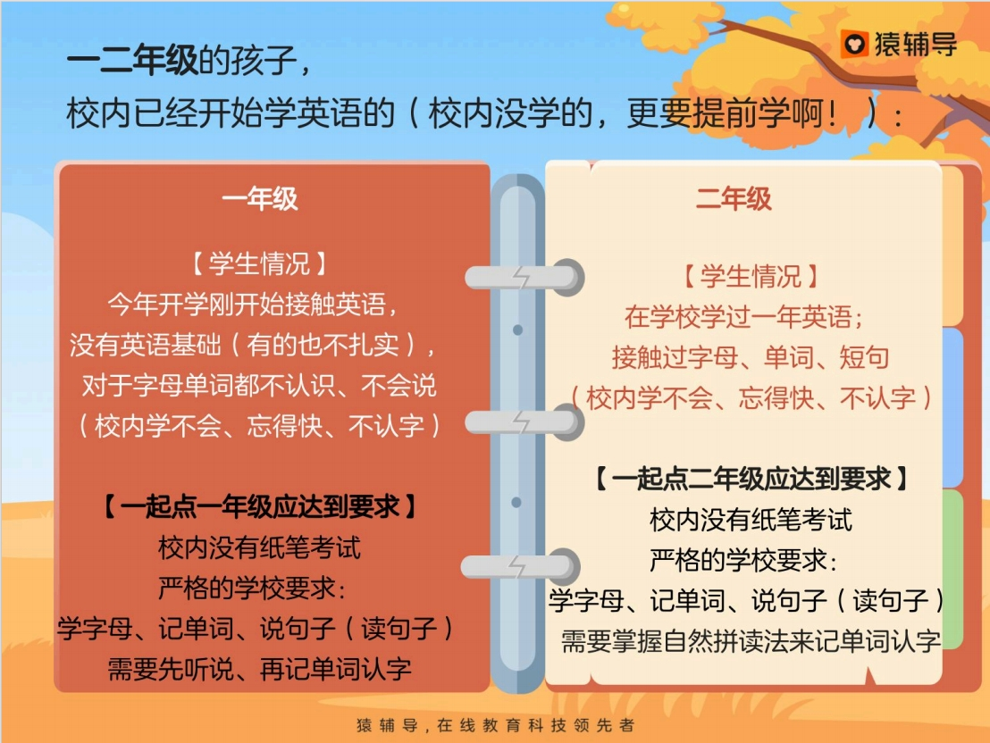 | 雷达
17 | 每日10：30 | 家长只要9元，没有其他费用，购买链接上边发给您了[抱拳]学习内容永久有效可以反复回看～ 针对幼儿大班-6年级都可以学，趣味动画视频，语言充满童趣，搭配各种互动小游戏，指导师伴读，很能吸引孩子注意力~每课时30分钟左右，没有时间限制，支持回放可自己调整[握手] 26个字母巧记+18次自拼爆炸+14个拼读组合+180次开口练习💪，现在购买只需9块钱，完课还加赠随机礼品一件（书包、桶装铅笔、小猿转笔刀、文具盒、哪吒手办、篮球）包邮！给孩子安排上嘛👇？ |  | 雷达
18 | 每日10：30 | 宝贝家长，我知道您肯定能看到我给您发的消息🤗，咱不说别的，您看需不需要给我说一声就可以，我给您备注一下，以免下次打扰到您，给您推荐的说实话也确实适合咱们宝贝，不管需不需要可以回复我一下嘛❤ |  | 雷达
19 |  | 孩子也会压力大，作业也会拖拉。学习兴趣不足，所以咱们需要的不是做更多的作业 上更多的课 而是找寻一个方法 一个孩子喜欢的方式 来增加孩子学习的兴趣 恰巧这个课就是孩子喜欢的 9块钱买不到吃亏试一试 您觉得呢？
20 |  | 孩子英语的“老大难”就两点： 1️⃣ 单词：背得慢、忘得快，拼写总出错 2️⃣ 语法：规则混淆，造句困难，考试总丢分 我们用14天帮你一并解决！ ✅ 自然拼读法：搞定小学核心500词，见词能读、听音能写 ✅ 图解语法：精讲6大高频考点，告别死记硬背 每天1小时，开学大不同！ 完课还加赠随机礼品一件（书包、桶装铅笔、小猿转笔刀、文具盒、哪吒手办、篮球）包邮！ 👇点击卡片抢特训名额，完课更有实物好礼包邮赠送 |  | 雷达
21 |  | 00＋小学核心单词 26个字母巧记法 12次自然拼读 300分钟配套视频 5次阅读绘本实践 14天贴心服务 180次考口练习 全部包括在内，之前官方正价99，现在仅需 9元，三年有效期，支持孩子反复观看学习 报名回复 1
22 |  | 怕您太忙没看到消息，再跟你说一下9块钱值不值： 👇👇👇 🔶5次绘本阅读实践，提升孩子英语阅读兴趣； 🔶180次开口练习，表达提升，鼓励孩子多表达，提升口语、拼读能力； 🔶360分钟配套视频，课堂高频输出！ 🔶14天专属辅导老师伴学服务 🔶单词口语双提升，走对英语第一步！ 每天小半小时，不耽误其他课业还能学到外面学不到的阅读方法和技巧，何乐而不为呢？ 其实很简单，您回复1⭐学五天咱们看看效果就知道了 |  | 雷达
23 |  | 孩子妈or爸，猿辅导自然拼读 如有打扰回复不需要非常遗憾啊宝贝到现在还没机会体验一下，其实9块钱给孩子买玩具，吃零食也就没有了哇，但知识日积月累不一样，她是能陪伴孩子一辈子更是孩子成长的机会 现在预约完课还加赠随机礼品一件（书包、桶装铅笔、小猿转笔刀、文具盒、哪吒手办、篮球）包邮！ 自然拼读不仅能养成见词能读听音能写的习惯，最最重要的是能锻炼孩子的拼读体系，通过观察发现理解能力是很重要的对数学应用题解答帮助甚大 给孩子一个机会吧，预约回复报名截图领取上面资料
24 |  | 怕您太忙没看到消息，再跟你说一下 每天小半小时，不耽误其他课业还能学到外面学不到的阅读方法和技巧，何乐而不为呢？ 其实很简单，您回复1⭐学五天咱们看看效果就知道了 已经报名过的，回复报名截图领取资料包 报名链接👇🏼👇🏼👇🏼 |  | 雷达
25 |  | 🌟课程内容紧贴新课标 🌟学科不用担心版本问题，老师都会分好 🎁完课还加赠随机礼品一件（书包、桶装铅笔、小猿转笔刀、文具盒、哪吒手办、篮球）包邮！ 只需9元！猿辅导独家设计3-12 岁学习方案 ✅【英语自然拼读训练营】 ✅【语数英薄弱点速补计划】 英语打基础＋数学练思维＋语文抓阅读，三科协同才是小学提分王道！
26 |  | 猿辅导现在报名处课程外 🔴一、再送猿辅导精美学习用品（所有课程出勤达标后包邮到家） ①小猿减压护脊书包 ②小猿篮球 ③小猿手办 ④小猿宇航员文具盒 ⑤桶装铅笔12支⑥小猿电动转笔刀 完课后六种随机发货其一 🔴二、3年内无限制看回放、14天猿辅导班主任伴学答疑，针对孩子情况制定学习规划 学练考一站式搞定，稳稳提分💯 报名链接👇🏼👇🏼👇🏼 |  | 雷达
27 |  | 为满足孩子学习需求，这次准备了两种班型👇👇👇 第1️⃣类：【猿辅导剑桥双优新英语】 ⚠️适合想英语启蒙、小学英语基础提升 第2️⃣类：学科班【校内解题跟练课】 ⚠️适合已有英语基础，想要针对性查漏补缺、攻克学科重难点的孩子。 报名链接👇👇👇 |  | 雷达
28 |  | 🌟课程内容紧贴新课标 🌟学科不用担心版本问题，老师都会分好 🎁报名赠送实物赠品，包邮到家 只需9元！猿辅导独家设计3-12 岁学习方案 ✅【英语自然拼读训练营】 ✅【语数英薄弱点速补计划】 英语打基础＋数学练思维＋语文抓阅读，三科协同才是小学提分王道！ 报.名.链.接👇🏼👇🏼👇🏼 |  | 雷达
29 |  | 说一句心里话，其实9块钱给孩子买玩具，吃零食也就没有了，但知识不一样，知识是伴随孩子的一生的 古话3岁看大，7岁看老，您要给孩子将来做打算孩子阅读能力，学习习惯越早培养越好，您这边给孩子买了，我也好为孩子安排学习。
30 |  | 因为孩子有可能学一次可能学不会，多看几次就会了，实在不想您错过 不少家长没时间也可以空的时候看回放的（这点比线下强） 确实个人觉得好，所以多提醒了一次，宝贝家长觉得可以的话，抽一分钟预约下～完课还加赠随机礼品一件（书包、桶装铅笔、小猿转笔刀、文具盒、哪吒手办、篮球）包邮！ 可以的话直接回复 1
31 |  | 开学后 孩子周末在家我们要通过这几节课检查孩子的学习情况，您觉得呢9块钱可以让孩子试试对不对呢? ⭐很多家长都直接报名的 ⭐上过的都说值送小学语文资料 ⭐等于你花9块钱 买了5天10节课+老师额外赠送的160首小学必备古诗词音频+40节少儿英语课 您9块钱预约一回，我好为孩子安排课程。收到回复数字"1" 谢谢 |  | 雷达
32 |  | 再问一下您的意见。👇👇 九块钱【猿辅导自然拼读】 还愿意给宝贝一个学习的机会吗？（限时开放赠送名额）⚠⚠⚠ 可以永久回放，不用担心没有时间，不用固定时间在线，一节课30分钟左右，专门根据孩子集中注意力时间设定的。 可以的话您回复1，⭐完课还加赠随机礼品一件（书包、桶装铅笔、小猿转笔刀、文具盒、哪吒手办、篮球）包邮！
33 |  | 在嘛家长？咱们报不报名给我说一声哈，就9元的英语课 9块钱，从词句到绘本带着孩子进行自然拼读，9元=5次绘本阅读实践（180次开口练习+14个拼读组合）+16节英语自然拼读、音标、发音规则 趣味动画的形式，从孩子发音开始，需要回复1 就行 |  | 雷达
34 |  | 给您发过很多消息，您都不回我 也过去这么长时间了。孩子的英语课也耽误这么久了，看到其他宝贝在学，实在不忍心啊 我觉得真的，让小孩试一试，9块钱便宜的，拿来给孩子学习也是好的嘛，如果你还能看到我这条消息的，恳求您回我一下，给宝贝买一个吧，学习不能再耽搁了
35 |  | 咱学与不学都回应一下，老师这边也好知道情况，给您做个标记，就不打扰您啦，不过【9元猿辅导自然拼读课】确实不错，如果孩子不尝试，我说的再好都没用， 还送您如何写作文+162集（语文课+数学课）+16节英语自然拼读、发音规则永久有效，反复回看，总共就9块钱，要给小朋友尝试一下嘛？ 报名链接⬇️⬇️⬇️： |  | 雷达
36 |  | 宝贝家长，无论您回不回消息，而我从来都没有放弃与您的联系。时间一天天过去了，老师也着急想给孩子的英语能力做进一步提升 现在猿辅导自然拼读仅需9块钱。趣味动画互动，指导师带着学，锻炼孩子的自然拼读能力，自然拼读能力提高了，孩子无论是学哪些知识，都会在知识理解上清晰很多，我真的不希望您错过了~，内容支持回放，您不用担心没时间的 我们一起给孩子预约上可以吗，完课还加赠随机礼品一件（书包、桶装铅笔、小猿转笔刀、文具盒、哪吒手办、篮球）包邮！没问题的话 链接一起发给您，您操作一下吧 好吗？ 报名链接⬇️⬇️⬇️： |  | 雷达
37 |  | 宝贝家长，加您这么久了，不知道您认不认同，在教育与学习的路上，其实最先放弃的不是孩子，而是您，因为没有时间，因为孩子不愿意学，其实这些都不是理由，而是您的不坚持，9元我知道您担心，犹豫和彷徨，为何不放开自己的心让宝贝学习一下呢？昨天不理我，今天不想理我，明天我不知道您会不会理我，但是我想告诉您的是学总比不学强，孩子未来的学习成长是一点点积累的~您说呢？ 本期名额只有最后3个了，9元自然拼读，包含5节拼读额外，名额一直为您留着呢，咱们还要给孩子预约一个吗？重新给您发了一下预约链接 |  | 雷达
38 |  | 我知道这两天发了很多消息给您。说一千道一万，学习这条路，我深知我一定会被误解，但是每次回想起来，宝贝说谢谢指导师的那一刻，我就能鼓起勇气，所以打扰你千千万万遍，只要能打动您一次，能让宝贝接受最好的阅读养成方式，我就觉得值得！预约链接上面发给您了，您点进去选择孩子年龄给孩子预约一个可以吗？9元完课还加赠随机礼品一件（书包、桶装铅笔、小猿转笔刀、文具盒、哪吒手办、篮球）包邮！

阅读+思维话术1天2条
天数 | 时间 | 话术 | 图片 | 报名链接 | 第二句 15:40/21:20
1 | 每日10：20 | 感谢您使用我们出版社的图书，马上期末了，有个【数学思维+写作特训营】活动 数学思维：聚焦逻辑思维与学习能力培养，搭建系统化、阶梯式的数学思维体系 阅读写作：整合高频读写技巧，读写逻辑到，提升阅读理解准确率，打造高.分作文质感 🎁 🎁 完课随机包邮到家一件：【小猿单肩包、毛绒笔袋、小猿跳绳、双饮保温杯、宇航员文具盒、活页本】 要不要让孩子学习下？👇 |  | 雷达 | 只需9元，给孩子报一个吧！猿辅导的课程内容依据新课标设计，确保孩子所学知识符合最新教育标准，帮助孩子更好地掌握英语发音与拼读核心！
2 | 每日10：20 | 家长，咱们这个“9元英语课”是支持回放的，完课随机包邮到家一件：【小猿宇航员文具盒、小猿篮球、小猿转笔刀、小猿减压护脊书包、小猿手办、桶装铅笔】🎁，实在不想您错过！ 不少家长没时间的话，也完全可以等有空的时候看回放。因为1-2年级孩子学一次可能学不会，多看几次就会了（这点真的比线下课强太多）👍 确实是我个人觉得特别好，又很适合孩子现在的阶段，所以多提醒了您一次。宝贝家长觉得可以的话，抽一分钟报名下~我立马给您登记！👇 |  | 雷达 | 总共就9块钱10个课时，合下来才9毛钱一回，而且支持三年无限制看回放，咱们完全可以让孩子试试。我们接触的孩子多了，真的明白打通思维和写作的底层逻辑，才是孩子以后真正解决各类难题的基础。
3 | 每日10：20 | 在嘛？家长，无论学不学，给我个答复就行🤝 这也不是那种几百上千的。 9块钱也就是一顿早饭钱，让孩子来体验感受一下效果也是好的嘛。 主要是带着孩子系统搭一下数学思维，学点实用的读写技巧。 课程也支持回放，不用担心没时间看。 这个名额马上就要截止了，所以我这边跟您最后确认一下！👇 |  | 雷达 | 孩子也会压力大，作业也会拖拉，对数学和写作文也容易有畏难情绪。 所以咱们需要的不是做更多的题、上更多的课，而是找寻一个打通底层逻辑的方法，用一种孩子容易接受的方式来培养思维。 恰巧这个特训营就是教方法的，9块钱买不到吃亏，让孩子试一试，您觉得呢？
4 | 每日10：20 | 咱们猿辅导【数学思维+写作特训营】（专为需要打通底层逻辑的孩子设计），只需9元，孩子特别喜欢学哟~ 学整整10个课时，相当于1节课才不到1块钱。如果咱家孩子在数学粗心马虎、做题难变通，或者阅读没头绪、作文凑字数方面需要加强的话， 【要不要让孩子试着学一下？】 ⭐我直接发您专属报名通道，不需要您点复杂的链接就能领取。您也可以直接回复数字“1”，我先发您了解一下哦！ |  | 雷达 | 家长，报名好了么？没时间可以看回放的，猿辅导作为大品牌，没有任何套路，只要9块钱也没有其他额外收费了。
5 | 每日10：20 | 咱们这边真心不考虑花9块钱，给孩子学习一套系统的方法吗？要知道现在考试变灵活了，理科不能死刷题，文科也不能靠干背！思路最重要，一种学习方法解决多类问题肯定没有错，花9元给孩子从思想出发培养解决复杂题的能力肯定没有错的宝贝家长！ | 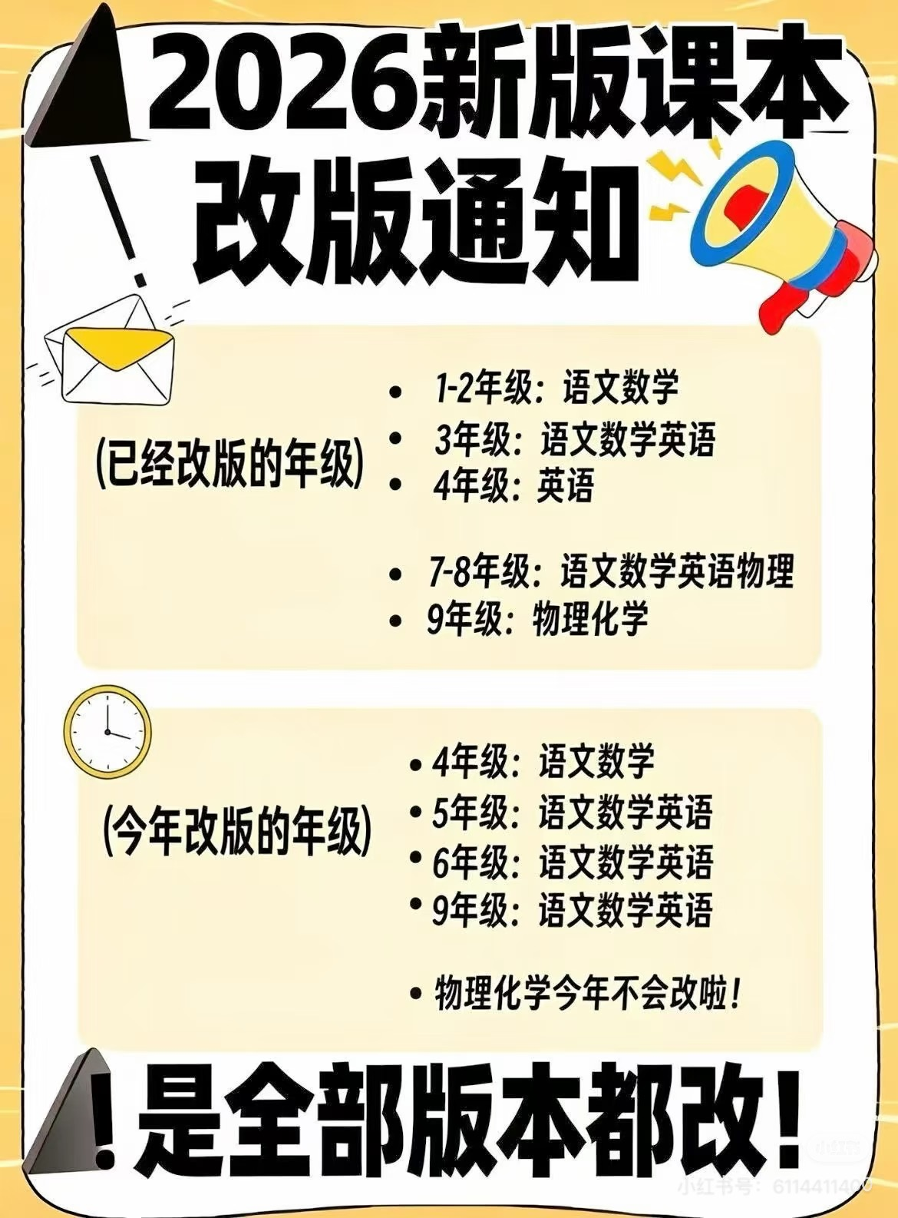 | 雷达 | 就9块钱因为划算，也希望咱家孩子也能试一试
6 | 每日10：10 | 猿辅导数学思维+写作特训营： 打通数学写作底层逻辑 搭建系统阶梯思维体系 整合高频读写阅读技巧 100类经典题目带练 50次新考法精练 1次高水平测评 14天专属辅导伴学 390分钟名师直播 以上内容仅需9元！9元！9元！ 完课随机包邮到家一件【小猿单肩包、毛绒笔袋、小猿跳绳、双饮保温杯、宇航员文具盒、活页本】 |  | 雷达 | 说一句心里话，其实9块钱给孩子买玩具，吃零食也就没有了，但知识体系不一样，好的思维方式是伴随孩子一生的。 古话说3岁看大，7岁看老，您要给孩子将来做打算，逻辑思维和阅读准确率、好的学习习惯越早培养越好。 您这边给孩子买了，我也好为孩子安排专属辅导老师伴学。
7 | 每日15：15 | 怕您太忙没看到消息，再跟你说一下9块钱值不值： 👇👇👇 🔶 10课时北大名师直播，打通数学思维+写作的底层逻辑； 🔶 150次经典与新法精练，鼓励孩子多思考，提升解决复杂题能力； 🔶 1次高水平双科测评，科学规划孩子的提升路径； 🔶 14天专属辅导老师伴学服务； 🔶 逻辑与表达双提升，告别数学马虎和作文凑字数！ 每天小半小时，不耽误其他课业还能学到外面学不到的思维方法和阅读技巧，何乐而不为呢？ 完课随机包邮到家一件【小猿单肩包、毛绒笔袋、小猿跳绳、双饮保温杯、宇航员文具盒、活页本】 其实很简单，您回复1⭐咱们看看系统学下来的效果就知道了 报名链接⬇️ |  | 雷达 | 总共就9块钱10个课时，不到1块钱一回，咱们完全可以让孩子试试。我们接触的多了，真的明白底层的逻辑思维和阅读理解能力，才是孩子以后学习的基础。
8 | 每日10：20 | 家长，再征求一下您的意见 9元共 14天 伴学的【数学思维+写作特训营】，您还愿不愿意给孩子一个学习的机会啊~再不约就来不及了 其实9块钱给孩子买玩具，吃零食也就没有了，但知识不一样，系统化的思维体系能伴随孩子的一生的，您这边给孩子预约上，我也好为孩子安排学习。 需要的回复1， ⭐今天报名除课程外，完课还加赠随机礼品一件（小猿单肩包、毛绒笔袋、小猿跳绳、双饮保温杯、宇航员文具盒、活页本）包邮！ |  |  | 孩子也会压力大，作业也会拖拉，对数学难变通、作文凑字数容易失去信心。 所以咱们需要的不是做更多的作业、上更多的课，而是找寻一个一通百通的方法，来增加孩子解决复杂题的兴趣。 恰巧这个课就是教底层逻辑的，9块钱买不到吃亏试一试您觉得呢？ | 雷达
9 | 每日10：25 | 👉家长，给您推荐的9元思维写作课程学不学给我说一声哈[合十] 390分钟北大名师直播（150次精练带练+1次高水平测评）+14天的辅导老师专属伴学，[礼物]永久有效，反复回看 |  |  | 孩子也会压力大，作业也会拖拉。对英语失去信心，所以咱们需要的不是做更多的作业 上更多的课 而是找寻一个方法 一个孩子喜欢的方式 来增加孩子学习的兴趣 恰巧这个课就是孩子喜欢的 9块钱买不到吃亏试一试 您觉得呢？ 点击卡片报名 | 雷达
10 | 每日19：30 | 因为孩子有可能学一次可能学不会，多看几次就会了，实在不想您错过 不少家长没时间也可以空的时候看回放的（这点比线下强） 确实个人觉得好，所以多提醒了一次，宝贝家长觉得可以的话，抽一分钟预约下～我给您登记发送实物礼品 |  | 雷达 | 总共就9块钱10个课时，9毛钱一回，还能三年无限制看回放，咱们完全可以让孩子试试。我们接触的多了，真的明白底层的逻辑思维和读写技巧，才是孩子真正解决难题的基础。
11 | 每日15：10 | 家长，无论您预约不预约，给我个答复就行，这个课程也不是说那种上千的课程，就9元，优惠很快就截止了，所以我这边和您确定一下这个名额 完课还加赠随机礼品一件（小猿单肩包、毛绒笔袋、小猿跳绳、双饮保温杯、宇航员文具盒、活页本）包邮！ |  |  | 也能够明白家长的心情，对于孩子的教育和成绩肯定是有在考虑的。9块钱确实不是钱的问题，这个数学思维加写作的课，真心是跟学下来很多家长觉得孩子做题不那么马虎了、写作文也有头绪了，我才一而再再而三推荐的。 | 雷达
12 | 每日10：25 | 啥话都说尽了🤦，行与不行咱来了信儿吧，不学也是想跟您交个朋友，我自己是接触很多孩子的，这个思维写作课能解决做题难变通的问题，确实好才推荐给您。内容也支持回放，您说有什么顾虑可以和我说，9元一顿早饭钱，给孩子提升一下逻辑和阅读准确率也是好的呀家长
13 | 每日10：30 | 家长您好，看你没有回复这个也能够理解，平时真的也都是挺忙的，因为真的是不想咱们错过学的内容，9块钱真的不贵，如果是时间问题的话咱们学习时间是根据孩子时间来的，真的确实是对孩子有帮助的，您让孩子出去补习思维和作文的话也要花不少钱呀，9块钱因为也比较的实惠，真心推荐给您，如果价格贵的话我也不会去强求您了，确实价格还是可以接受的啊，退一步讲试错成本也比较低，约一下让孩子试一下吧，真的不会失望的，期待您的回复，打扰您了！ |  | 雷达
14 | 每日19：30 | 有个事儿挺着急的，最后一次征求您的意见 9块钱共10课时的【数学思维+写作特训营】您还愿不愿意给孩子一个学习的机会啊再不报就来不及了💔 上课时间根据你休息的时候来!!! 完课还加赠随机礼品一件（小猿单肩包、毛绒笔袋、小猿跳绳、双饮保温杯、宇航员文具盒、活页本）包邮！ |  | 雷达
15 | 每日10：30 | 咱学与不学都回应一下，我这边也好知道情况，给您做个标记，就不打扰您啦，不过这个思维和写作课确实不错，如果孩子不尝试，我说的再好都没用。 9元=【390分钟名师直播+14天专属老师伴学】+完课还加赠随机礼品一件（小猿单肩包、毛绒笔袋、小猿跳绳、双饮保温杯、宇航员文具盒、活页本）包邮！ 永久有效，反复回看，总共就9块钱，要给小朋友尝试一下嘛？
16 | 每日19：30 | 家长，现在考试题型都灵活了，难度大幅提升，孩子应该怎么学❓ 学习注重培养学生的👉逻辑思维能力和阅读准确率 但是❌死记硬背和凑字数只会增加记忆负担，甚至让孩子越学越反感😭 🏆猿辅导【数学思维+写作特训营】让孩子掌握高频读写技巧，搭建思维体系‼一种方法一通百通 💥💥仅需9元，就能获🉐： ✅390分钟北大名师直播+150次精练带练，让娃可以学以致用 ✅14天专属辅导老师伴学服务，全程跟踪学习进度，让孩子不再头疼数学作文~ ⭕名额有限，先到先得，基础弱也能学‼ |  | 雷达
17 | 每日10：30 | 家长只要9元，没有其他费用，购买链接上边发给您了[抱拳]学习内容永久有效可以反复回看～ 专门针对数学马虎、作文头疼的孩子，名师精讲打通底层逻辑，指导老师14天伴学，很能吸引孩子注意力~没有时间限制，支持回放可自己调整[握手] 10课时名师直播+1次测评+50次新考法精练+100类经典题带练💪，现在购买只需9块钱，完课还加赠随机礼品一件（小猿单肩包、毛绒笔袋、小猿跳绳、双饮保温杯、宇航员文具盒、活页本）包邮！给孩子安排上嘛👇？ |  | 雷达
18 | 每日10：30 | 宝贝家长，我知道您肯定能看到我给您发的消息🤗，咱不说别的，您看需不需要给我说一声就可以，我给您备注一下，以免下次打扰到您，给您推荐的思维写作营说实话也确实适合咱们宝贝，不管需不需要可以回复我一下嘛❤ |  | 雷达
19 |  | 孩子也会压力大，作业也会拖拉。学习思路不通，所以咱们需要的不是做更多的作业、上更多的课，而是找寻一个方法，一种能解决多类复杂题的方法来增加孩子学习的兴趣。恰巧这个打通文理科底层逻辑的课就是好帮手，9块钱买不到吃亏试一试，您觉得呢？
20 |  | 孩子小学的“老大难”就两点： 1️⃣ 数学：粗心马虎，思维难变通，一变题型就不会 2️⃣ 语文：阅读没头绪，作文干巴巴凑字数，没质感 我们用10个课时帮你一并解决！ ✅ 数学思维：搭建系统化、阶梯式的思维体系，培养解决复杂题能力 ✅ 阅读写作：整合高频技巧，提升准确率，打造高分作文质感 每天抽点时间，思维大不同！ 完课还加赠随机礼品一件（小猿单肩包、毛绒笔袋、小猿跳绳、双饮保温杯、宇航员文具盒、活页本）包邮！ 👇点击卡片抢特训名额，完课更有实物好礼包邮赠送 |  | 雷达
21 |  | 100类经典题目带练 搭建系统数学思维 整合高频读写技巧 390分钟名师直播 1次高水平双科测评 14天专属辅导伴学 50次新考法精练 全部包括在内，现在仅需 9元，支持孩子反复观看学习 报名回复 1
22 |  | 怕您太忙没看到消息，再跟你说一下9块钱值不值： 👇👇👇 🔶10课时名师精讲，提升孩子逻辑思维与学习能力； 🔶150次精练与带练，鼓励孩子多思考，掌握复杂题解法； 🔶390分钟直播，课堂高频输出干货技巧！ 🔶14天专属辅导老师伴学服务； 🔶数学表达双提升，打通底层逻辑第一步！ 每天小半小时，不耽误其他课业还能学到外面学不到的思维方法和技巧，何乐而不为呢？ 其实很简单，您回复1⭐咱们跟学一下看看效果就知道了 |  | 雷达
23 |  | 孩子妈or爸，猿辅导数学思维+写作特训营 如有打扰回复不需要非常遗憾啊宝贝到现在还没机会体验一下，其实9块钱给孩子买玩具，吃零食也就没有了哇，但知识思路日积月累不一样，她是能陪伴孩子一辈子更是孩子成长的机会 现在报名不仅送实物，今日限时还加赠2课时英语+6课时思维精讲视频课！完课礼品（小猿单肩包、毛绒笔袋、小猿跳绳、双饮保温杯、宇航员文具盒、活页本）随机包邮！ 系统的思维培养不仅能告别马虎凑字数，最最重要的是能锻炼孩子的阶梯式思维体系，一种方法解决多类问题，对复杂题解答帮助甚大。 给孩子一个机会吧，预约回复报名截图领取上面资料
24 |  | 怕您太忙没看到消息，再跟你说一下每天小半小时，不耽误其他课业还能学到外面学不到的高频读写技巧和思维方法，何乐而不为呢？ 其实很简单，您回复1 ⭐咱们跟课看看效果就知道了已经报名过的，回复报名截图领取资料包报名链接👇🏼👇🏼👇🏼 |  | 雷达
25 |  | 🌟打通底层逻辑，从思想出发解题 🌟不用担心孩子听不懂，老师都会系统带练 🎁完课还加赠随机礼品一件（小猿单肩包、毛绒笔袋、小猿跳绳、双饮保温杯、宇航员文具盒、活页本）包邮！ 只需9元！解决多类痛点难题 ✅【数学思维系统搭建】 ✅【高分作文与阅读提升】 数学练思维＋语文抓阅读＋限时加送的英语精讲视频，三科协同才是提分王道！
26 |  | 猿辅导现在报名除课程外 🔴一、再送猿辅导精美学习用品（课程出勤达标后包邮到家） ①小猿单肩包 ②毛绒笔袋 ③小猿跳绳 ④双饮保温杯 ⑤宇航员文具盒 ⑥活页本 完课后以上六种随机发货其一 🔴二、无限制看回放、14天专属辅导老师伴学服务，包含1次高水平测评为您科学规划提升路径！ 学练考一站式搞定，稳稳培养能力💯报名链接👇🏼👇🏼👇🏼 |  | 雷达
27 |  | 为满足孩子痛点需求，这次课程直击两大学科痛点👇👇👇 第1️⃣类：【数学难变通、常马虎】 ⚠️聚焦逻辑思维，搭建系统化阶梯式的思维体系 第2️⃣类：【阅读没头绪、作文凑字数】 ⚠️整合高频读写技巧，提升准确率，打造高分质感 报名链接👇👇👇 |  | 雷达
28 |  | 🌟课程打通底层逻辑，系统解决难题 🌟不用担心孩子跟不上，有专属辅导老师伴学 🎁报名达标赠送实物赠品，包邮到家 只需9元！一站式拔高能力 ✅【数学思维体系搭建】 ✅【阅读写作高分技巧】 数学练思维＋语文抓阅读＋限时加送的英语精讲视频，三科协同才是提分王道！ 报.名.链.接👇🏼👇🏼👇🏼 |  | 雷达
29 |  | 说一句心里话，其实9块钱给孩子买玩具，吃零食也就没有了，但知识不一样，思维方式是伴随孩子一生的 古话说得好，您要给孩子将来做打算，解决复杂题的思维能力、高频的阅读技巧越早培养越好，您这边给孩子买了，我也好为孩子安排学习。
30 |  | 因为孩子有可能学一次可能学不会，多看几次就会了，实在不想您错过 不少家长没时间也可以空的时候看回放的（这点比线下强） 确实个人觉得好，所以多提醒了一次，宝贝家长觉得可以的话，抽一分钟预约下～完课还加赠随机礼品一件（小猿单肩包、毛绒笔袋、小猿跳绳、双饮保温杯、宇航员文具盒、活页本）包邮！ 可以的话直接回复 1
31 |  | 周末在家我们要通过这10个课时的直播精讲检查孩子的吸收情况，您觉得呢？9块钱可以让孩子试试对不对呢? ⭐很多家长都直接报名的 ⭐上过的都说值 ⭐等于你花9块钱 买了390分钟名师直播+老师额外限时赠送的2课时英语+6课时思维精讲视频课！ 您9块钱预约一回，我好为孩子安排测评和辅导老师。收到回复数字1 谢谢 |  | 雷达
32 |  | 再问一下您的意见。👇👇 九块钱【数学思维+写作特训营】 还愿意给宝贝一个学习的机会吗？（今日限时开放赠送英数视频课名额）⚠⚠⚠ 可以永久回放，不用担心没有时间，打通数学+写作的底层逻辑，帮孩子系统提升。 可以的话您回复1，⭐完课还加赠随机礼品一件（小猿单肩包、毛绒笔袋、小猿跳绳、双饮保温杯、宇航员文具盒、活页本）包邮！
33 |  | 在嘛家长？咱们报不报名给我说一声哈，就9元的思维写作课 9块钱，从逻辑思维到读写技巧带着孩子系统练习，9元=390分钟直播精讲（150次精练与带练）+1次高水平双科测评 从思想出发培养解决复杂题的能力，需要回复1 就行 |  | 雷达
34 |  | 给您发过很多消息，您都不回我 也过去这么长时间了。孩子的思维培养也耽误这么久了，看到其他宝贝在掌握新方法，实在不忍心啊 我觉得真的，让小孩试一试，9块钱便宜的，拿来给孩子打通底层逻辑也是好的嘛，如果你还能看到我这条消息的，恳求您回我一下，给宝贝买一个吧，培养思维不能再耽搁了
35 |  | 咱学与不学都回应一下，老师这边也好知道情况，给您做个标记，就不打扰您啦，不过【9元数学思维+写作特训营】确实不错，如果孩子不尝试，我说的再好都没用， 今日报名还限时送2课时英语+6课时思维精讲视频课，永久有效，反复回看，总共就9块钱，要给小朋友尝试一下打通思维和写作的底层逻辑嘛？ 报名链接⬇️⬇️⬇️： |  | 雷达
36 |  | 宝贝家长，无论您回不回消息，而我从来都没有放弃与您的联系。时间一天天过去了，老师也着急想给孩子的思维和写作能力做进一步提升现在特训营仅需9块钱。 名师直播带着学，锻炼孩子的逻辑思维和读写能力，底层逻辑通了，孩子无论学哪些知识，解决复杂题都会清晰很多，我真的不希望您错过了~，内容支持回放，您不用担心没时间的 我们一起给孩子预约上可以吗，完课还加赠随机礼品一件（小猿单肩包、毛绒笔袋、小猿跳绳、双饮保温杯、宇航员文具盒、活页本）包邮！没问题的话 链接一起发给您，您操作一下吧 好吗？ 报名链接⬇️⬇️⬇️： |  | 雷达
37 |  | 宝贝家长，加您这么久了，不知道您认不认同，在教育与学习的路上，其实最先放弃的不是孩子，而是您，因为没有时间，因为怕孩子不爱学，其实这些都不是理由，而是您的不坚持，9元我知道您担心犹豫，为何不放开自己的心让宝贝试着掌握一下解决复杂题的新方法呢？昨天不理我，今天不想理我，明天我不知道您会不会理我，但是我想告诉您的是学总比死记硬背强，孩子的思维体系是一点点搭建的~您说呢？ 本期名额只有最后3个了，9元思维写作营，名额一直为您留着呢，咱们还要给孩子预约一个吗？重新给您发了一下预约链接 |  | 雷达
38 |  | 我知道这两天发了很多消息给您。说一千道一万，学习这条路，我深知我一定会被误解，但是每次回想起来，宝贝告别粗心马虎、写出高分作文的那一刻，我就能鼓起勇气，所以打扰你千千万万遍，只要能打动您一次，能让宝贝掌握一套好用的思维方法，我就觉得值得！预约链接上面发给您了，您点进去给孩子预约一个可以吗？9元完课还加赠随机礼品一件（小猿单肩包、毛绒笔袋、小猿跳绳、双饮保温杯、宇航员文具盒、活页本）包邮！

